2020_06_data
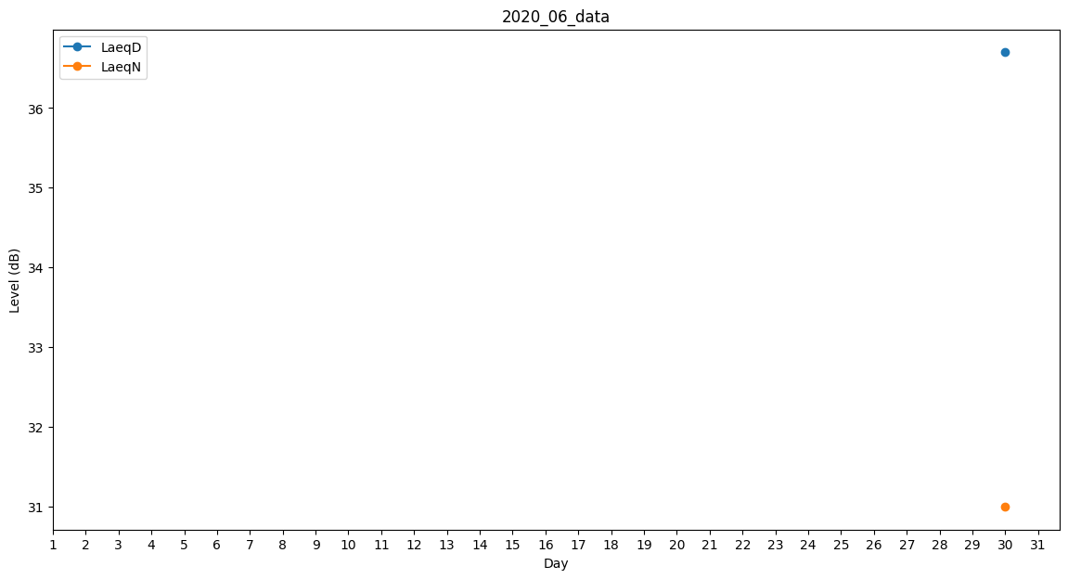
Day | LaeqD | LaeqN
1 | 34.9 | 0
2 | 32.9 | 0
3 | 26.7 | 0
4 | 33.5 | 0
5 | 0 | 0
6 | 28.9 | 0
7 | 29.8 | 0
8 | 33 | 0
9 | 32.9 | 0
10 | 34.2 | 0
11 | 34.5 | 0
12 | 28.2 | 0
13 | 0 | 0
14 | 32 | 0
15 | 29.5 | 0
16 | 32.8 | 0
17 | 31.2 | 0
18 | 34.2 | 0
19 | 31.3 | 0
20 | 26.2 | 0
21 | 35.5 | 0
22 | 29.8 | 0
23 | 31.2 | 0
24 | 34.5 | 0
25 | 0 | 0
26 | 0 | 0
27 | 0 | 28.6
28 | 30 | 0
29 | 34 | 0
30 | 36.7 | 31

